상품제안서
MP 알루미늄 4in1 USB3.0 고속 USB허브 CBH260 | 상품코드: F21469

 |  |  |  |  |  |  | 02-412-0044 | www.easy1.co.kr
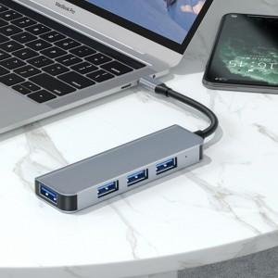

【상세/제작정보】

【인쇄/포장옵션】 | 실크 / 포장지포장

【공급단가】 | 수량 | 100~ | 300~ | 500~ | 1,000~ | 3,000~
*VAT별도 | 단가 | 12,280원 | 11,830원 | 11,370원 | 10,920원 | 10,640원

【상품 URL】 | https://dev.easy1.co.kr:443/src/goods_detail.php?gdno=21469

